資炓庫連結
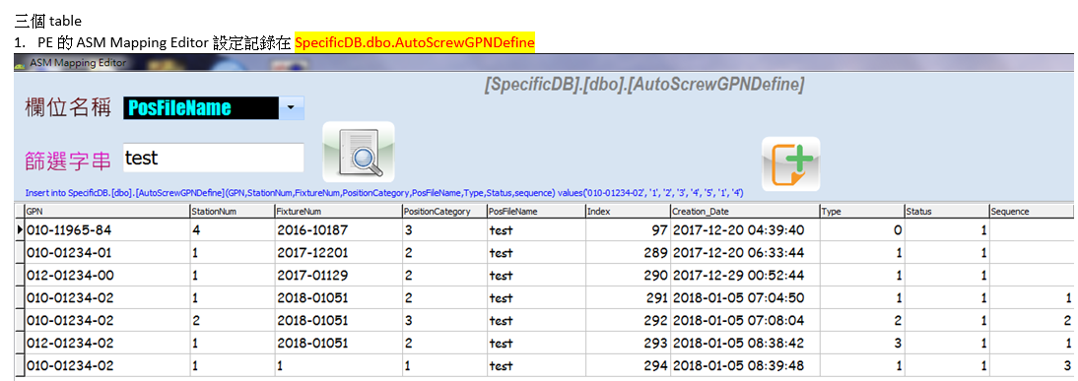
Station | 資料表名稱 | Description | Server | 變更資料庫 | 指定資料來源 ( 外部)
Clean room | dbo_lcdtest | lcm輝度/重量測試記錄 | ATE_SERVER_T3 | ate_db | ate_db_t3
ATE | dbo_CpuTotal | ATE測試資料(最後一筆) | ATE_SERVER_T3 | ate_result | ConsoleSQL_T3
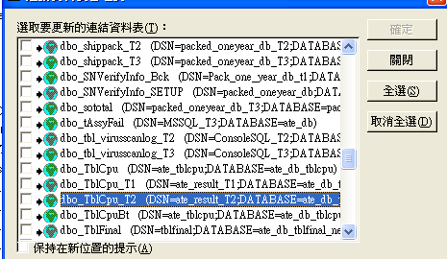
 | dbo_TblCpu | ATE測試資料(全部) | ATE_SERVER_T3 | ate_db_tblcpu | ate_tblcpu
 | dbo_TblCpuBt | ATE_BT測試資料(全部) / Navi XM ID 需與ESN配對否則需重測 | ATE_SERVER_T3 | ate_db_tblcpu | ate_tblcpu
 | dbo_BPOrder_v | (是用來紀錄列印記錄，一來既然無列印MAC address，所以也自然沒填入‧) | BK_ATE_SERVER | ate_db | BT-Print
 | dbo_MAC_Avail_Detail | 查詢BT 列印區間 | ATE_SERVER | ate_db
 | dbo_ESN_Jobs | ESN To Jobs | bkATE_SERVER_T3 | ate_db | ESN to Job
Assy Station | dbo.AutoScrewGPNDefine | PE的ASM Mapping Editor設定記錄 | ATE_SERVER_T3 | SpecificDB | SpecificDB_T3
 | dbo.AutoScrewJobList | 過機器人鎖螺絲各站的結果 | ATE_SERVER_T3 | SpecificDB | SpecificDB_T3
 | dbo.AutoScrewScrewList | 機台ESN過機器人詳細的資訊ex: 鎖付力矩, 鎖付時間記錄 | ATE_SERVER_T3 | SpecificDB | SpecificDB_T3
 | dbo_xx_BuildInConfirmList | 查詢Before tset 設定 | bkATE_SERVER_T3 | ate_db | ate_db_t3
 | dbo_xx_BuildInConfirmHistory | 查Before test bundle資料(不能用Access查詢，只能用SQL) | ATE_SERVER_T3 | ate_db | ate_db_t3
 | dbo_xx_OSP_upload | OSP 的資料 | ATE_SERVER_T3 | ate_result | ConsoleSQL_T3
 | dbo_tAssyFail | 尾測220測試資料 | ATE_SERVER_T3 | ate_db | MSSQL_T3
 | dbo_CoolTotal | CT測試資料 | ATE_SERVER_T3 | ate_result | ConsoleSQL_T3
 | dbo_HotTotal | HT測試資料 | ATE_SERVER_T3 | ate_result | ConsoleSQL_T3
 | dbo_AddTotal | 查詢電池條碼 (5xx) / Before test bundle | ATE_SERVER_T3 | ate_result | ConsoleSQL_T3
 | dbo_tblBattery | Zumo單出電池的測試資料 | ATE_SERVER_T3 | ate_db | MSSQL_T3
 | dbo_FinalDt | Baro Test / ItemNameType=14 / Result=1 | ATE_SERVER_T3 | ate_db | ate_db
 | dbo_tblBeforeAfter | BeforeAfter | ATE_SERVER_T3 | ate_db | ate_db_t3
 | dbo_TblFinal | CT/HT/FT全部測試測料(加OEM測TMC Test Type=D) | ATE_SERVER_T3 | ate_db_tblfinal.new | tblfinal
 | dbo_FinalTotal | FT最後一筆測試資料 | ATE_SERVER_T3 | ate_result | ConsoleSQL_T3
 | TblRoomtotal | 常溫測試 (由Fintotal觸發到Roomtotal) | ATE_SERVER_T3 | ate_result | ConsoleSQL_T3
 | dbo_TblFinalBt | Honda navi 天線 FT測試資料、GVN遙控器配對 (大聲公測試記錄7x5除外)、KAN54 Chkdsk | ATE_SERVER_T3 | ate_db_tblfinalbt_new | ate_db_tblfinalbt_new
 | dbo_TblGSM | Nuvi16xx,表維護的waring欄位[IMEI]為檢查資料的TblGSM | ATE_SERVER_T3 | ate_db | ate_db_t3
 | dbo_TblPackExtendedNumber | Nuvi16xx,表維護的IMEI/IMSI/CCID 存入的資料表 | ATE_SERVER_T3 | Pack_OneYear_db | packed_oneyear_db_T3
 | dbo_TblFinal_QA | 查詢FT使用9999測試 | bkATE_SERVER_T3 | ate_db_QA | ate_db_QA_六點校正
 | dbo_TblFinalBt_QA | ITM使用9999測試 | bkATE_SERVER_T3 | ate_db_QA | ate_db_QA_六點校正
 | dbo_AOEMControl_Status | Vector Pedal雷雕將ESN上傳到此資料庫 | ATE_SERVER_T3 | ate_db | ate_db_t3
 | xx_TblOpticsCalibration | 光學產品CCM calibration file checksum | ATE_SERVER_T3 | ate_db | ate_db_t3
 | dbo_xx_TblVectorPair | Vector3 | ATE_SERVER_T3 | ate_db | ate_db_t3
 | dbo_xx_TblVectorSingle | Vector3 | ATE_SERVER_T3 | ate_db | ate_db_t3
 | dbo_xx_CPLC_Mapping | iPass ID + ESN | ATE_SERVER_T3 | ate_db | ate_db_t3
 | dbo_xx_CPLC_Mapping_II | 悠遊卡ID + ESN | ATE_SERVER_T3 | ate_db | ate_db_t3
 | dbo_XX_MAC_history | BT (WIFI/Eternet)Address資料 | ATE_SERVER_T3 | ate_db | ate_db_t3
Pack Station | dbo_WprodESN | 查詢Prodscan測試資料 | ATE_SERVER_T3 | Pack_OneYear_db | packed_oneyear_db_T3
 | dbo_WprodRes | 查詢Prodscan測試資料 | ATE_SERVER_T3 | Pack_OneYear_db | packed_oneyear_db_T3
 | dbo_PACK_NEW_1~C | 當月包裝資料 | ATE_SERVER_T3 | Pack_OneYear_db | packed_oneyear_db_T3
 |  |  | YANWPD-ATESQL | Pack_OneYear_db | packed_oneyear_db_T3
 | dbo_PACK_TCXO_UNIQUE | Pack2001第二層把關, 控制 TCXO 不重複 | ATE_SERVER_T3 | Pack_OneYear_db | packed_oneyear_db_T3
 | dbo_OneYearIndex | 當月包裝資料 | ATE_SERVER_T3 | Pack_OneYear_db | packed_oneyear_db_T3
 | dbo_PACK_NEW_TOTAL | 全部的包裝資料 | ATE_SERVER_T3 | Pack_OneYear_db | packed_oneyear_db_T3
 | dbo_PACK_NEW_DELETED | 包裝資料刪除記錄 | ATE_SERVER_T3 | Pack_OneYear_db | packed_oneyear_db_T3
 | dbo_PACK_Error | 包裝失敗Log
 | dbo_BTAddressIndex | BT資料、Packing XM ID 唯一查詢 / 存入 BtaddressIndex 的XM, 會回傳到 olathe。Olathe 會根據這些數目, 跟 XM 公司算錢, XM 公司也會依據這些 XM ID 來開通服務 | ATE_SERVER_T3 | Pack_OneYear_db | packed_oneyear_db_T3
 | dbo_NmeaConfg | 出貨機台在產線上傳NEMA之狀態 | ATE_SERVER_T3 | ate_db | NEMA
 | dbo_nmeainfo | 包裝資料表NMEA維護 | ATE_SERVER_T3 | Pack_OneYear_db | NEMA Parameter
 | dbo_PackagedUnlocks | Unlock code上傳記錄 (Camera POI放在Card unlocks) | ATE_SERVER_T3 | Pack_OneYear_db | packed_oneyear_db_T3
 | dbo_PackagedUnlocksDelLogs | Unlock code刪除記錄 | ATE_SERVER_T3 | Pack_OneYear_db | packed_oneyear_db_T3
 | dbo_PackagedUnlocks | Unlock code刪除記錄 | ATE_SERVER_T3 | pack_oneyear_db_h | pack_oneyear_db_h_T3
 | dbo_TblUnlockCheck | Unlock sheet check | ATE_SERVER_T3 | Pack_OneYear_db | packed_oneyear_db_T3
 | dbo_tBundlePack | Bundle 的資料 | ATE_SERVER_T3 | Pack_OneYear_db | packed_oneyear_db_T3
 | dbo_weight_log_total | UPC資料(Hollo Kitty會檢查weight_Log_total) - Final data | ATE_SERVER_T3 | Pack_OneYear_db | packed_oneyear_db_T3
 | dbo_tblweight_log | UPC資料(全部) - Raw data (包含所有量測記錄 ex: 系統/人員錯誤, 複量紀錄...) | ATE_SERVER_T3 | Pack_OneYear_db | packed_oneyear_db_T3
 | dbo_preUPC | 檢查煞車測試(AVN)是否Pass | ATE_SERVER_T3 | Pack_OneYear_db | packed_oneyear_db_T3
 | dbo_shippack | 出貨資料 | ATE_SERVER_T3 | Pack_OneYear_db | packed_oneyear_db_T3
 | dbo_forward_h | 出貨資料(離廠) | ATE_SERVER_T3 | Pack_OneYear_db | packed_oneyear_db_T3
 | dbo_shippack_(log) | 歷史出貨資料 | ATE_SERVER_Tx | Pack_OneYear_db_h | Shippack_BK
 | xx_SDReChecking | Daimler 刷說明書資料庫 | ATE_SERVER_T3 | Sorting_DB | SD_Sorting_DB
PdCopy | dbo_CardUnlocks | SD Card Unlock code查詢及PND 006-D (在extSN欄位輸入SN)測速照相Unl記錄查詢/國外重工的存在T1(Org=90) // 3A1052379 | ATE_SERVER_T3 | Pack_OneYear_db | packed_oneyear_db_T1
 | tblSDLog | Daimler燒錄資料庫 | ATE_SERVER_T3 | ate_db | ate_db_t3
 | dbo_TblPdCopy | SD Card 筆數查詢 | ATE_SERVER_T3 | ate_db | MSSQL_T3
Setting states | Data sheet | Description | Server | Database
 | dbo_prod | Athena2009 setting | ATE_SERVER_T3 | Pack_OneYear_db | packed_oneyear_db_T3
 | dbo_SNVerifyInfo | Pack2001 setting | ATE_SERVER_T3 | Pack_OneYear_db | packed_oneyear_db_T3
 | dbo_tblUnlockProduct | Unlock code 2009 setting | ATE_SERVER_T3 | Pack_OneYear_db | packed_oneyear_db_T3
 | dbo_tblUnlockSheet | Unlock Sheet | ATE_SERVER_T3 | Pack_OneYear_db | packed_oneyear_db_T3
 | dbo_tBundleSNControl | Bundle Pack setting | ATE_SERVER_T3 | Pack_OneYear_db | packed_oneyear_db_T3
 | dbo_tblUpcControl | UPC setting | ATE_SERVER_T3 | Pack_OneYear_db | packed_oneyear_db_T3
Setting Log | dbo_prod_log | Prodscan設定log | ATE_SERVER | Pack_OneYear_db | packed_oneyear_db_T1
 | dbo_SNVerifyInfo_bck | 表維護設定_log | ATE_SERVER | Pack_OneYear_db | packed_oneyear_db_T1
 | dbo_tblUnlockProduct_bck | Unlock code設定_log | ATE_SERVER | Pack_OneYear_db | packed_oneyear_db_T1
 | dbo_tblUnlockSheet_bck | Unlock Sheet設定_log | ATE_SERVER | Pack_OneYear_db | packed_oneyear_db_T1
 | dbo_tBundleSNControl_bck | Bundle設定_log | ATE_SERVER | Pack_OneYear_db | packed_oneyear_db_T1
 | dbo_tblUpcControl_Bck | UPC設定_log | ATE_SERVER | Pack_OneYear_db | packed_oneyear_db_T1
 | dbo_XX_Del_Pack_Oneyear_Db_Logs | PackDeleter & Hello Kitty 刪除資料查詢 | ATE_SERVER_T3 | Pack_OneYear_db | packed_oneyear_db_T3
 | dbo_xx_SNFailLog | Fail Log (Fail=1 為PT / Fail=3 為Unl) | ATE_SERVER_T3 | Pack_OneYear_db | packed_oneyear_db_T3
 | dbo_Pack_error | Pack2001 Fail Log | ATE_SERVER_T3 | Pack_OneYear_db | packed_oneyear_db_T3
 | dbo_xx_prog_action_logs | UPC歷史重量BY PASS Log | ATE_SERVER_T3 | Pack_OneYear_db | packed_oneyear_db_T3
 | dbo_PJConfirmHistory | 查詢首三件歷史記錄 | ATE_SERVER_T3 | Pack_OneYear_db | packed_oneyear_db_T3
Manifest | dbo_tblManifest | ProdScan都會將manifest資料上傳(無論PASS或Fail) | ATE_SERVER_T3 | ate_db | Manifest_ate_db_T3
 | dbo_TblManifestLog | ProdScan都會將manifest資料上傳(無論PASS或Fail) | ATE_SERVER_T3 | ate_db | Manifest_ate_db_T3
 | dbo_MNFST_dailysyncrecord | 006- CRC Checksum_存最新版 | ATE_SERVER_T3 | ate_result | Manifest_ate_result_T3
 | dbo_MNFST_historydata | 006- CRC Checksum_BK | ATE_SERVER_T3 | ate_result | Manifest_ate_result_T3
 | dbo_MNFST_ExceptionTable | Parameter 裡ExceptionTable | ATE_SERVER_T3 | ate_result | Manifest_ate_result_T3
 | dbo_MNFST_goldenfile_ | 產生的Manifest 的記錄 | ATE_SERVER_T3 | ate_result | Manifest_ate_result_T3
 | dbo_MNFST_goldenfile_status | 產生的Manifest 的記錄 | ATE_SERVER_T3 | ate_result | Manifest_ate_result_T3
Other | dbo_tbl_virusscanlog | 掃毒資料 | ATE_SERVER_T3 | ate_result | ConsoleSQL_T3
 | dbo_tFQCBlackList | 產品外借登入外借名單需重新掃毒 | ATE_SERVER_T3 | Pack_OneYear_db | packed_oneyear_db_T3
 | dbo_ccode | Aera 機種 coupon code | ATE_SERVER_T3 | Pack_OneYear_db | packed_oneyear_db_T3
 | tblBeforeAfter | Nuvi37xx以後的機種使用 ( 等同於format 541-) | ATE_SERVER_T3 | ate_db
 | dbo_xx_BuildInConfirmHistory | Before Test ( Main board boundle some parts) | ATE_SERVER_T3 | ate_db | ate_db_t3
 | dbo_tblControlParameter | ESN/SD卡標籤列印 | ATE_SERVER_T3 | Pack_OneYear_db | packed_oneyear_db_T3
 | dbo_xx_BuildInConfirmList | 查詢Before tset bundle設定 | ATE_SERVER_T3 | ate_db | ate_db_t3
 | xx_TblOpticsCalibration | Calibration Data (GDR / Virb) CCM | ATE_SERVER_T3 | ate_db | ate_db_t3
 | dbo_frecord_v | 維修資料 | TWSQL1 | FixDB | fixdb

 | YANWPD-ATESQL | \\yanwpf-atefsv01\Data\mfg\ManifestLog
 | YANWPD-ATESQL

ps. Spare = 測試時間

 |  |  | 新機種的table: XX_MAC_history 欄位: MACtype

 | regedit |  | [BTScan]:
 |  |  | 1. 系統去展BOM確認有001-00034-07，判定管制之prefix
 |  |  | 2. 刷ESN條碼à 檢查對應MAC address欄位à 檢查唯一性以及prefixà 上傳到dbo_BTAddressIndex

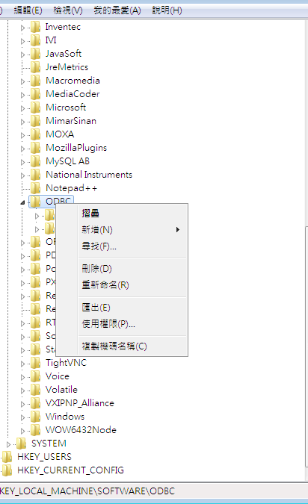
 |  |  | [WIFIScan]:
 |  |  | 1. 系統去展BOM確認001-00034-08，判定管制之prefix
 |  |  | 2. 刷ESN條碼à 檢查對應MAC address欄位à 檢查唯一性以及prefixà 上傳到TblPackExtendedNumber

 |  |  | [EthernetScan]:
 |  |  | 1. 系統去展BOM確認001-00034-09，判定管制之prefix
 |  |  | 刷ESN條碼à 檢查對應MAC address欄位à 檢查唯一性以及prefix

